Лист1
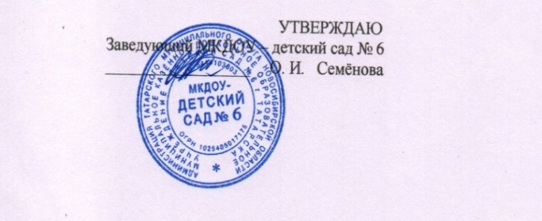

 | МКДОУ - детский сад № 6 |  |  | с 1,5 до 3 лет |  |  | День | 23.10.2025 г. |  | МКДОУ - детский сад № 6 |  |  | с 3 лет до 7 лет |  |  | День | 23.10.2025 г.

Прием пищи | Раздел | № рец. | Блюдо | Выход, г | Калорийность | Белки | Жиры | Углеводы | Прием пищи | Раздел | № рец. | блюдо | выход, г. | Калорийность | белки | жиры | углеводы
Завтрак | горячее блюдо | 27к | Каша жидкая молочная манная | 150 | 138.4 | 3.9 | 4 | 21.5 | Завтрак | горячее блюдо | 27к | Каша жидкая молочная манная | 200 | 184,5 | 5.4 | 5.26 | 28.4
 | горячий напиток | 22гн | Какао со сгущённым молоком | 150 | 100.1 | 2.6 | 2.5 | 16.7 |  | горячий напиток | 22гн | Какао со сгущённым молоком | 200 | 133.4 | 3.5 | 3.3 | 22.3
 | хлеб | 19з | Батон с маслом | 20/5 | 37.4 | 0.02 | 4.1 | 0.1 |  | хлеб | 19з | Батон с маслом | 30/7 | 52.36 | 0.03 | 5.7 | 0.1
итого за завтрак |  |  |  | 325 | 275.90 | 6.52 | 10.6 | 38.3 | итого за завтрак |  |  |  | 437 | 185.76 | 8.93 | 14.26 | 50.80
Завтрак 2 |  | бн | Сок фруктовый | 100 | 45 | 0.4 | 0.4 | 9.8 | Завтрак 2 |  | бн | Сок фруктовый | 100 | 45,0 | 0,4 | 0.4 | 9.8
Обед | 1 горячее блюдо | 18с | Свекольник со сметаной | 150 | 74.9 | 3.2 | 1.9 | 8.1 | Обед | 1 горячее блюдо | 18с | Свекольник со сметаной | 200 | 101.1 | 3.6 | 2.7 | 10.8
 | 2 горячее блюдо | 1г | Макароны отварные | 120 | 157.4 | 4.3 | 3.9 | 26.2 |  | 2 горячее блюдо | 1г | Макароны отварные | 150 | 196.8 | 5.4 | 4.9 | 32.8
 |  | 16м | Печень говяжья по-строгановски | 60 | 143 | 10 | 9.5 | 4 |  |  | 16м | Печень говяжья по-строгановски | 80 | 190.3 | 13.4 | 12.7 | 5.3
 | 3 блюдо | 5хн | Напиток из лимона | 150 | 50.05 | 0.1 | 0 | 12 |  | 3 блюдо | 5хн | Напиток из лимона | 200 | 62.8 | 0.1 | 0 | 15
итого за | обед |  |  | 480 | 425.35 | 17.6 | 15.3 | 50.3 | итого за обед |  |  |  | 645 | 551.00 | 22.40 | 20.30 | 63.90
Уплотненный полдник | горячее блюдо | 6р | Суфле рыбное (горбуша) | 90 | 188.4 | 15.2 | 5.2 | 3.7 | Уплотненный полдник | горячее блюдо | 6р | Суфле рыбное (горбуша) | 120 | 250.7 | 25.3 | 14.2 | 4.1
 |  | бн | Вафли | 25 | 134.7 | 0.8 | 7.5 | 16.1 |  |  | бн | Вафли | 30 | 161.7 | 1.02 | 9 | 19.4
 | горячий напиток | 1гн | Чай без сахара | 150 | 0.5 | 0.1 | 0 | 0 |  | горячий напиток | 1гн | Чай без сахара | 200 | 1,4 | 0.2 | 0 | 0.1
итого за полдник |  |  |  | 265 | 323.6 | 16.1 | 12.7 | 19.8 | итого за полдник |  |  |  | 350 | 412.4 | 26.52 | 23.2 | 23.6
 | хлеб |  | Ржаной | 40 | 72.4 | 2.64 | 0.48 | 13.38 |  | хлеб |  | Ржаной | 50 | 90 | 3.3 | 0.6 | 17.1
 | хлеб |  | Пшеничный | 60 | 157.2 | 5.39 | 2.1 | 34.9 |  | хлеб |  | Пшеничный | 80 | 209.6 | 7.7 | 3 | 49.8
Всего за день |  |  |  |  | 1,299.45 | 48.65 | 41.58 | 166.48 | Всего за день |  |  |  |  | 1493.76 | 69.25 | 61.76 | 215.00
Калькулятор: Дурнова О.В. |  |  |  |  |  |  |  |  | Калькулятор: Дурнова О.В.

